关系图
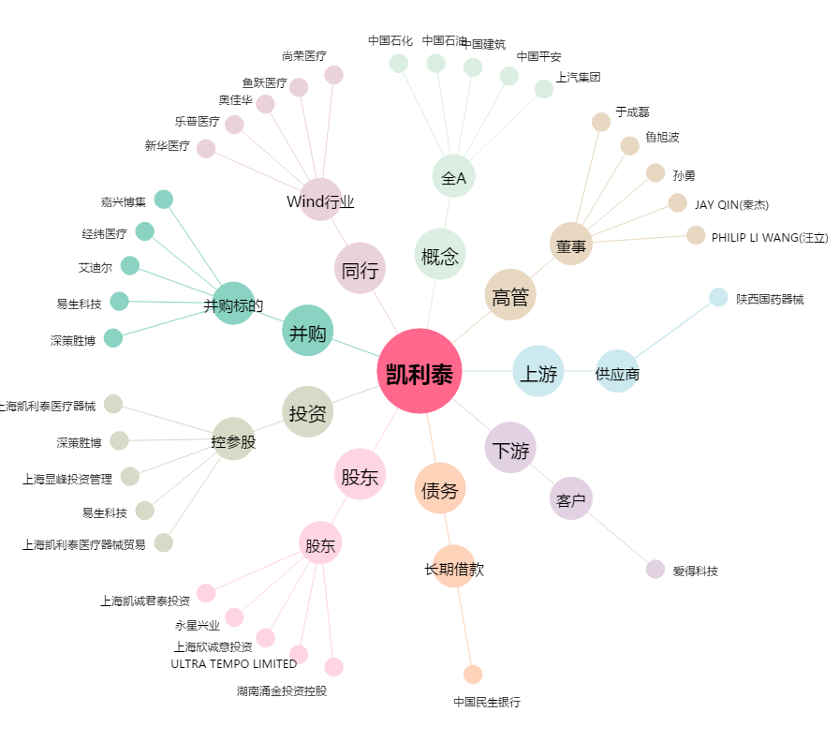
凯利泰[300326.SZ] - 关系概览图

